ERF-Rendimiento Financiero
DIRECCIÓN NACIONAL DE CONTROL DE DROGAS
Estado de Rendimiento Financiero
Del ejercicio terminado al 30 de Septiembre del 2022
(Valores en RD$)
 |  | 2022
Ingresos (Notas 14, 15 y 16)
 | Impuestos | -
 | Ingresos por transacciones con contraprestación | 390,000.00
 | Transferencias | 123,499,085.35
 | Recargos, multas y otros ingresos | 1,146,952.69
Total ingresos |  | 125,036,038.04

Gastos (Notas 17, 18, 19, 20, 21 y 22)
 | Sueldos, salarios y beneficios a empleados | 108,458,895.49
 | Contratación de servicios | 10,444,508.57
 | Suministros y materiales para consumo | 9,261,765.72
 | Gasto de depreciación y amortización | 18,561,555.67
 | Deterioro del valor de propiedad, planta y equipo | -
 | Subvenciones y otros pagos por transferencias | 568,190.14
 | Gastos financieros | 183,241.26
Total gastos |  | 147,478,156.85

 | Ganancia (pérdida) por diferencia cambiaria | -

 | Participación en resultado de asociadas | -

Resultados positivos (ahorro) / negativo (desahorro) |  | (22,442,118.81)

Atribuible a:
 | Propietarios de la entidad controladora | -
 | Intereses minoritarios | -
 |  | -

Las notas son parte integral de estos Estados Financieros.
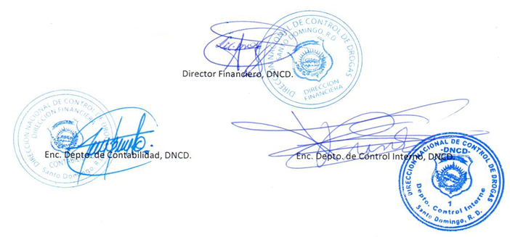

Director Financiero, DNCD.

Enc. Depto. de Contabilidad, DNCD.
Enc. Depto. de Control Interno, DNCD.

